Planilha1
Ord | Tarefa |  |  | Conclusão
1 | Baixar e instalar o Designer |  | https://github.com/ivanilmarcelino/designer
 | A) | Colocar o Designer em outra lingua
 | B) | Colocar o Scite para outra lingua
 | C) | Colocar o Debug para outra lingua
2 | Obter Projeto Modelo |  | http://www.geocities.ws/harbourminas/download/finance_v1.0.zip
3 | Modelagem de dados |  | https://www.youtube.com/watch?v=1YQIRdWkMvs&list=PLucm8g_ezqNqI5cW3alteV5olcMCcHYRK |  | (Curso SQL Server/Bom professor)
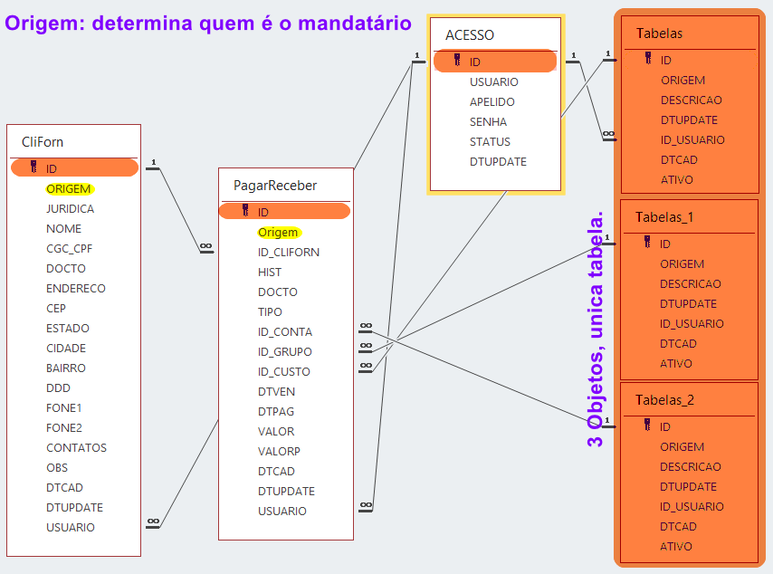
 | A) | Clientes | CliFor
 | A) | Forneced
 | B) | Contas | Tabelas
 | B) | Grupos
 | B) | Custos
 | C) | Pagar | PagarReceber
 | C) | Receber
 | D) | Acesso | Acesso
12
13
14
15
16
17
18
19

